Karte
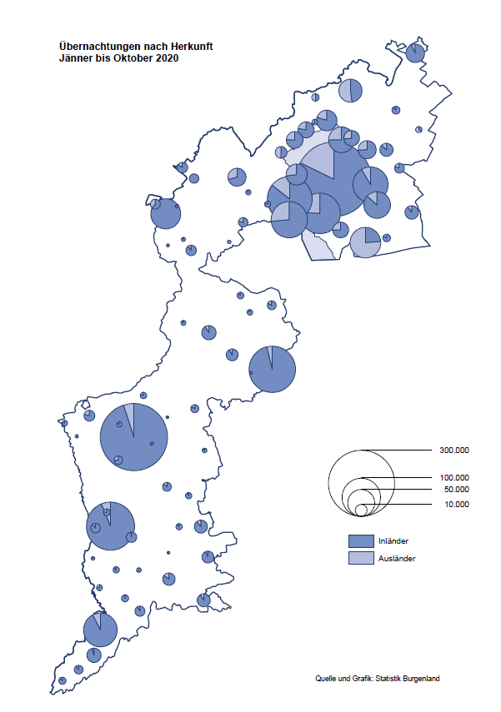

Bgld
Ankünfte nach Unterkunftsart |  |  |  |  |  |  |  | Übernachtungen nach Unterkunftsart |  |  |  |  |  |  |  | Daten für Grafik 2:
Oktober 2020 |  |  |  |  |  |  |  | Oktober 2020 |  |  |  |  |  |  |  |  | Monat | 2020 | 2019 | Ø 2009-2019 | 2019 | 2018 | 2017 | 2016 | 2015 | 2014 | 2013 | 2012 | 2011 | 2010 | 2009

Unterkunftsart | Ankünfte |  |  |  |  |  |  | Unterkunftsart | Übernachtungen |  |  |  |  |  |  |  |  | 2,213,472 | 3,144,232 | 2,972,916 | 3,144,232 | 3,050,564 | 3,092,657 | 3,084,025 | 2,914,691 | 2,912,637 | 2,853,243 | 2,938,655 | 2,933,357 | 2,911,034 | 2,866,984
 | Inländer |  | Ausländer |  | insgesamt |  |  |  | Inländer |  | Ausländer |  | insgesamt
 | 2019 | 2020 | 2019 | 2020 | 2019 | 2020 | % |  | 2019 | 2020 | 2019 | 2020 | 2019 | 2020 | % | Jänner | 1 | 145,353 | 142,561 | 136,069 | 142,561 | 145,246 | 145,386 | 144,674 | 134,038 | 133,981 | 132,179 | 136,230 | 128,519 | 131,684 | 122,258
 |  |  |  |  |  |  |  |  |  |  |  |  |  |  |  | Feber | 2 | 151,431 | 140,588 | 136,576 | 140,588 | 142,295 | 142,728 | 145,581 | 135,782 | 142,631 | 131,305 | 135,387 | 132,050 | 130,518 | 123,475
Burgenland | 68,950 | 65,159 | 17,609 | 6,313 | 86,559 | 71,472 | -17.4% | Burgenland | 178,132 | 180,425 | 47,535 | 23,053 | 225,667 | 203,478 | -9.8% | März | 3 | 64,358 | 163,253 | 154,900 | 163,253 | 168,732 | 155,317 | 173,021 | 148,988 | 147,200 | 164,265 | 148,907 | 139,865 | 155,416 | 138,932
Gewerbl. Beherbergungsbetrieb | 57,054 | 51,797 | 13,855 | 4,685 | 70,909 | 56,482 | -20.3% | Gewerbl. Beherbergungsbetrieb | 117,265 | 118,872 | 34,908 | 15,366 | 152,173 | 134,238 | -11.8% | April | 4 | 5,072 | 244,826 | 211,740 | 244,826 | 224,025 | 232,034 | 202,440 | 201,029 | 212,756 | 185,187 | 215,698 | 211,430 | 193,387 | 206,323
5/4-Stern | 41,053 | 35,083 | 8,691 | 2,418 | 49,744 | 37,501 | -24.6% | 5/4-Stern | 87,090 | 83,507 | 22,876 | 9,730 | 109,966 | 93,237 | -15.2% | Mai | 5 | 46,179 | 283,418 | 289,160 | 283,418 | 306,488 | 278,950 | 328,809 | 292,559 | 285,056 | 297,188 | 278,023 | 257,616 | 283,574 | 289,084
3-Stern | 13,848 | 13,890 | 4,660 | 1,724 | 18,508 | 15,614 | -15.6% | 3-Stern | 25,796 | 29,250 | 10,567 | 4,573 | 36,363 | 33,823 | -7.0% | Juni | 6 | 233,437 | 353,757 | 311,846 | 353,757 | 312,160 | 347,452 | 298,750 | 304,686 | 319,646 | 276,693 | 292,628 | 343,074 | 294,830 | 286,635
2/1-Stern | 2,153 | 2,824 | 504 | 543 | 2,657 | 3,367 | 26.7% | 2/1-Stern | 4,379 | 6,115 | 1,465 | 1,063 | 5,844 | 7,178 | 22.8% | Juli | 7 | 447,640 | 430,134 | 420,827 | 430,134 | 431,967 | 436,808 | 437,717 | 417,086 | 403,168 | 408,674 | 409,575 | 413,893 | 419,841 | 420,238
Privatquartier nicht auf Bauernhof | 1,889 | 2,430 | 779 | 384 | 2,668 | 2,814 | 5.5% | Privatquartier nicht auf Bauernhof | 3,590 | 4,917 | 2,087 | 1,288 | 5,677 | 6,205 | 9.3% | Aug | 8 | 546,671 | 513,292 | 504,983 | 513,292 | 486,508 | 503,565 | 510,434 | 483,048 | 494,104 | 488,499 | 519,743 | 517,405 | 525,560 | 512,657
Privatquartier auf Bauernhof | 1,138 | 1,173 | 406 | 128 | 1,544 | 1,301 | -15.7% | Privatquartier auf Bauernhof | 2,307 | 2,686 | 1,419 | 575 | 3,726 | 3,261 | -12.5% | Sept | 9 | 369,853 | 301,838 | 285,692 | 301,838 | 294,404 | 306,558 | 299,008 | 282,739 | 260,716 | 264,879 | 291,135 | 281,631 | 278,944 | 280,762
Campingplatz | 3,165 | 4,073 | 1,044 | 461 | 4,209 | 4,534 | 7.7% | Campingplatz | 7,365 | 10,218 | 3,186 | 1,854 | 10,551 | 12,072 | 14.4% | Okt | 10 | 203,478 | 225,667 | 212,345 | 225,667 | 217,367 | 218,450 | 217,470 | 203,272 | 206,019 | 203,858 | 211,959 | 211,883 | 214,636 | 205,217
Kurheim der Sozialvers.träger | 489 | 296 | 3 | 1 | 492 | 297 | -39.6% | Kurheim der Sozialvers.träger | 12,044 | 9,610 | 29 | 35 | 12,073 | 9,645 | -20.1% | Nov | 11 |  | 193,867 | 174,715 | 193,867 | 183,958 | 181,241 | 179,370 | 171,475 | 171,477 | 179,421 | 179,009 | 165,174 | 163,604 | 153,273
Private und öffentliche Kurheime | 2,129 | 1,752 | 27 | 6 | 2,156 | 1,758 | -18.5% | Private und öffentliche Kurheime | 28,944 | 24,237 | 245 | 58 | 29,189 | 24,295 | -16.8% | Dez | 12 |  | 151,031 | 134,062 | 151,031 | 137,414 | 144,168 | 146,751 | 139,989 | 135,883 | 121,095 | 120,361 | 130,817 | 119,040 | 128,130
Jugendherberge | 645 | 247 | 97 | 11 | 742 | 258 | -65.2% | Jugendherberge | 1,015 | 478 | 298 | 56 | 1,313 | 534 | -59.3%
Ferienwohnung, Ferienhaus | 2,128 | 3,005 | 1,171 | 577 | 3,299 | 3,582 | 8.6% | Ferienwohnung, Ferienhaus | 5,079 | 8,732 | 4,836 | 3,556 | 9,915 | 12,288 | 23.9% | Überschrift1: | Übernachtungen im Burgenland 2015
Sonstige Unterkunft | 313 | 386 | 227 | 60 | 540 | 446 | -17.4% | Sonstige Unterkunft | 523 | 675 | 527 | 265 | 1,050 | 940 | -10.5% | Überschrift2: | im Vergleich zu 2015 und Ø 2005-2015

Übernachtungen im Oktober nach Unterkunftsarten
Übernachtungen nach Monaten
 | Ø 2009-2019 | 2019 | 2020
Jänner | 136,069 | 142,561 | 145,353
Feber | 136,576 | 140,588 | 151,431
März | 154,900 | 163,253 | 64,358
April | 211,740 | 244,826 | 5,072
Mai | 289,160 | 283,418 | 46,179
Juni | 311,846 | 353,757 | 233,437
Juli | 420,827 | 430,134 | 447,640
Aug | 504,983 | 513,292 | 546,671
Sept | 285,692 | 301,838 | 369,853
Okt | 212,345 | 225,667 | 203,478
Nov | 174,715 | 193,867
Dez | 134,062 | 151,031
 |  |  |  |  |  |  |  |  |  |  |  |  |  |  |  | Daten für Grafik 1:
 |  |  |  |  |  |  |  |  |  |  |  |  |  |  |  |  | 2020 | 2019
 |  |  |  |  |  |  |  |  |  |  |  |  |  |  |  | 5/4-Stern | 93,237 | 109,966
 |  |  |  |  |  |  |  |  |  |  |  |  |  |  |  | 3-Stern | 33,823 | 36,363
 |  |  |  |  |  |  |  |  |  |  |  |  |  |  |  | 2/1-Stern | 7,178 | 5,844
 |  |  |  |  |  |  |  |  |  |  |  |  |  |  |  | Privatquartier | 9,466 | 9,403
 |  |  |  |  |  |  |  |  |  |  |  |  |  |  |  | Campingplatz | 12,072 | 10,551
 |  |  |  |  |  |  |  |  |  |  |  |  |  |  |  | Kurheim, Erhol. | 33,940 | 41,262
 |  |  |  |  |  |  |  |  |  |  |  |  |  |  |  | Sonst. Unterk. | 13,762 | 12,278

 |  |  |  |  |  |  |  |  |  |  |  |  |  |  |  | Kontrolle | 203,478 | 225,667

6 |  |  |  |  |  |  |  |  | 7

Gemeinde20
Die 20 Gemeinden mit den meisten Übernachtungen
Oktober 2020

Gemeinde | Ankünfte |  |  | Übernachtungen
 | 2019 | 2020 | % | 2019 | 2020 | %

Bad Tatzmannsdorf | 10,519 | 9,620 | -8.5% | 47,342 | 39,394 | -16.8%
Stegersbach | 9,083 | 8,342 | -8.2% | 22,661 | 19,876 | -12.3%
Lutzmannsburg | 9,072 | 7,680 | -15.3% | 18,924 | 18,311 | -3.2%
Podersdorf am See | 5,058 | 5,623 | 11.2% | 12,138 | 14,164 | 16.7%
Rust | 4,499 | 3,663 | -18.6% | 11,197 | 10,608 | -5.3%
Frauenkirchen | 5,674 | 4,782 | -15.7% | 10,183 | 9,529 | -6.4%
Bad Sauerbrunn | 1,251 | 878 | -29.8% | 10,678 | 9,399 | -12.0%
Jennersdorf | 3,740 | 4,132 | 10.5% | 7,525 | 9,167 | 21.8%
Pamhagen | 1,621 | 1,433 | -11.6% | 7,215 | 7,463 | 3.4%
Illmitz | 2,674 | 1,973 | -26.2% | 6,877 | 5,636 | -18.0%
Sankt Andrä am Zicksee | 472 | 404 | -14.4% | 5,066 | 4,565 | -9.9%
Mörbisch am See | 1,780 | 1,523 | -14.4% | 4,482 | 4,539 | 1.3%
Neusiedl am See | 2,481 | 1,358 | -45.3% | 4,487 | 3,576 | -20.3%
Parndorf | 5,047 | 2,312 | -54.2% | 6,695 | 3,298 | -50.7%
Kittsee | 229 | 156 | -31.9% | 3,360 | 3,121 | -7.1%
Jois | 1,453 | 1,151 | -20.8% | 2,973 | 2,715 | -8.7%
Eisenstadt | 2,797 | 1,076 | -61.5% | 5,314 | 2,071 | -61.0%
Heiligenbrunn | 604 | 906 | 50.0% | 999 | 1,970 | 97.2%
Eberau | 200 | 225 | 12.5% | 640 | 1,897
Sankt Martin an der Raab | 775 | 731 | -5.7% | 1,460 | 1,731 | 18.6%

Die 10 Gemeinden mit den meisten Übernachtungen im Oktober
 |  |  |  |  |  |  |  | Daten für Grafik: | 2019 | 2020 | 2019 | 2020
 |  |  |  |  |  |  | 1 | Bad Tatzmannsdorf | 47,342 | 39,394 | 66.7 | 65.7
 |  |  |  |  |  |  | 2 | Stegersbach | 22,661 | 19,876 | 31.9 | 33.2
 |  |  |  |  |  |  | 3 | Lutzmannsburg | 18,924 | 18,311 | 26.7 | 30.6
 |  |  |  |  |  |  | 4 | Podersdorf am See | 12,138 | 14,164 | 17.1 | 23.6
 |  |  |  |  |  |  | 5 | Rust | 11,197 | 10,608 | 15.8 | 17.7
 |  |  |  |  |  |  | 6 | Frauenkirchen | 10,183 | 9,529 | 14.4 | 15.9
 |  |  |  |  |  |  | 7 | Bad Sauerbrunn | 10,678 | 9,399 | 15.1 | 15.7
 |  |  |  |  |  |  | 8 | Jennersdorf | 7,525 | 9,167 | 10.6 | 15.3
 |  |  |  |  |  |  | 9 | Pamhagen | 7,215 | 7,463 | 10.2 | 12.5
 |  |  |  |  |  |  | 10 | Illmitz | 6,877 | 5,636 | 9.7 | 9.4
 |  |  |  |  |  |  |  | restliche Gemeinden | 70,927 | 59,931 | 100.0 | 100.0

 |  |  |  |  |  |  |  | Insgesamt | 225,667 | 203,478

16

